SetupAndMigrationCheckList
 | Dosya Versiyon 1.0 ( 14.02.2019 )
Sıra | SQL SERVER 2017 Kurulum Adımları ve Always On Tanımlama | Durum
1 | Server'ların işletim sistemleri üzerinde, Sql Server kurulmadan önce tüm updatelerinin yapılmış olması kontrol edilir. Windows update check son bir kez çalıştırılır. | Seçiniz
2 | Server Power management – güç yönetiminin yüksek performans da çalışması gerekmektedir. Sql Server’ın kurulu olduğu bir sunucunun güç tasarruf yapması beklenemez. Windows Server kurulduktan sonra güç yönetimi varsayılan olarak "Balanced" olarak ayarlı gelmektedir. Power management üzerinden bu ayar "High Performance" olarak seçilmelidir. Bios tarafında ise, power management seçeneklerinde yüksek performanslı olan ayar seçilmelidir. | Seçiniz
3 | Sql Server için, birden fazla disk açılmalıdır, data, log, tempdb ve backuplar için. Disk isimlerinde standardizasyon önemlidir. Best practice'lere uygun olarak aşağıdaki şekilde bir yapı kurulacak. Dizin isimleri ; D:\UserDB, K:\SQLBackups, L:\UserDBLog, O:\TempDataLog, S:\SQLSharedSetups, S:\SQLSharedSetups (x86), T:\TempData | Seçiniz
4 | Sql server diskleri veri okurken ve yazarken gereksiz boşluklar olmaması için 64kb allocation unit seçerek formatlanacak. Disk management’tan bu işlem açılan yeni sql diskleri için yapılacak. Set edilen allocation unit'ler daha sonra admin mod ile açılan bir command prompt üzerinden "fsutil fsinfo ntfsinfo T:" (T burda drive harfi) "Bytes per cluster" alanından kontrol edilebilir. C ve SQL setup diskleri hariç tüm sql diskleri 64kb allocation unit ile formatlanmalı. | Seçiniz
5 | Eski sunucu ile yeni sunucu tarih ve saat formatları ve ayarları aynı olmalı. Windows server üzerinde regional and language ayarları önceki server ile aynı olacak şekilde set edilecek ve server restart edilecek. | Seçiniz
6 | Sql Server Feature Selection ekranındaki sadece gerekli olan featurelar, production Sql Server’a kurulmalıdır. Database servis kurulumu yapılacak. Özellikle Analysis Service, Integration Service ve Reporting Service gibi iş zekası uygulamaları prod Sql Server ile birlikte kurulmayacak. | Seçiniz
7 | Her iki windows server üzerine SQL server enterpise kurulumu yapılacak. | Seçiniz
8 | Sql server kurulumu sırasında collation ayarı kontrol edilmeli. "Latin1_General_CI_AS" olarak set edilecek. | Seçiniz
9 | SQL Server service'i default user yerine domain user tanımı yapılarak kullanılacak. Always On kurulumu için de bu "service account" kullanılacak. | Seçiniz
10 | SQL Server Agent "starts automatically" olarak kurulum sırasında ayarlanacak, scheduled job'lar için bu gerekli. | Seçiniz
11 | Sql Server kurulumundan sonra kontrol edeceğimiz ilk konu Sql Server güncellemeleridir, eksik var ise tamamlanacak. CU15 toplu güncelleştirme paketi (yapı numarası: 14.0.3076.1) SQL Server 2017 için yüklenecek. | Seçiniz
12 | Sql server kurulumu tamamlandıktan sonra sql management studio kurulacak ve ayarları yapılacak. | Seçiniz
Ref: | https://www.brentozar.com/archive/2018/08/how-i-configure-sql-server-management-studio/
13 | 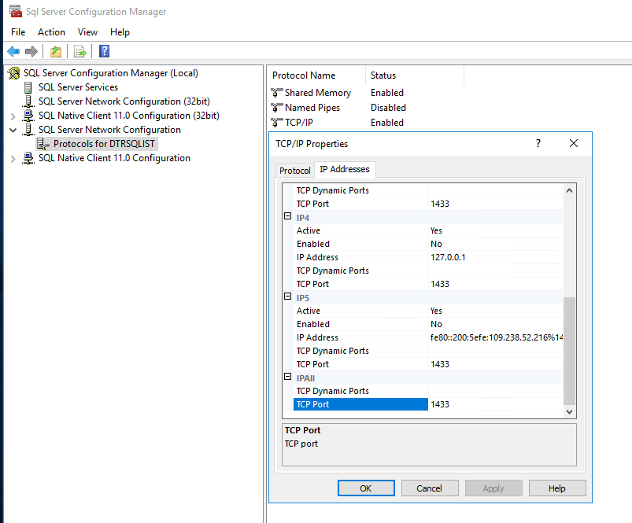 SQL Server Configuration manager'da TCP/IP --> IP Addresses tabında port : 1433 olarak set edilmeli ve dynamic port "0" yazan kısım silinmeli. | Seçiniz
14 | Windows Server 2016 üzerinde 128 GB RAM mevcut. 18 GB Operating system'a geri kalan SQL Server'a verilecek. 112640 MB - 110 GB SQL server'a bırakılacak. SQL Server properties tabından memory 112640 MB olarak set edilecek. | Seçiniz
Ref: | https://www.sqlshack.com/best-practices-for-configuring-newly-installed-sql-server-instances/
15 | Alınacak olan backup dosyalarının compress edilmesi için SQL Server properties altında database settings'den "Compress Backup" işaretlenecek. | Seçiniz
16 | SQL Server üzerinde server properties advanced tabında MAXDOP "Maximum Degree of Parallelism" 8 olarak set edilecek (Eski server'daki gibi). Best practise'lere göre server'ın sahip olduğu core sayısı kadar minimumda set edilebilir. | Seçiniz
17 | SQL 2014 ile birlikte gelen backup checksum özelliği açılacak. EXEC sys.sp_configure 'backup checksum default', 1; RECONFIGURE WITH OVERRIDE | Seçiniz
18 | SQL Server üzerinde server properties advanced tabında "Cost threshold for Parallelism" default değeri 5 çok küçük. Best practise'lere uygun olarak 20 olarak set edilecek. | Seçiniz
Ref: | https://www.varonis.com/blog/sql-server-best-practices-part-configuration/
19 | Sql server sistem db'leri dosya büyüme oranları 64 MB veya üzeri olmalı, sistem db'leri için "autogrowth" değeri database properties tabından 64 MB olarak set edilecek. TempDB ve UserDB'leri için bu değer 512MB olacak. | Seçiniz
20 | SQL Server üzerinde server properties processors tabında "Boost SQL Server priority" seçeneği işaretlenmeyecek. Eski sunucuda işaretliydi. Cluster ve always on gibi yapılarında bu özellik windows server'da restart olmaya kadar gidebilen hatalara neden olabiliyor. | Seçiniz
21 | 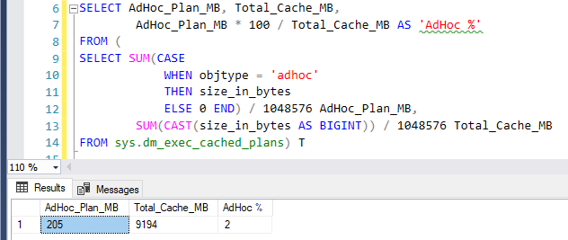 SQL Server üzerinde server properties advanced tabında "Optimize for Ad Hoc Workloads" alanı aşağıdaki sorgudaki Adhoc yüzde değeri %20 - %30 arasında ise True yapılacak. | Seçiniz
22 | SQL Server üzerinde server properties advanced tabında "Blocked Process Threshold" değeri 30 saniye olarak set edilecek. | Seçiniz
Ref: | https://littlekendra.com/2016/09/29/setting-up-free-blocking-alerts-and-deadlock-monitoring-dear-sql-dba-episode-17/
23 | Sql server üzerinde'ki sistem database'leri için database properties options altından revocery model set edilecek. Master ve Tempdb Simple, Model ve Msdb Full olarak set edilecek. | Seçiniz
24 | Windows Firewall'da sql server default tcp port'u 1433 ve NamedInstance için udp portu olan 1434 açılmalı. Ayrıca always on için de bazı portlar (5022 gibi) ve izinler verilmeli. | Seçiniz
25 | Always On kurulumu yapılacak. | Seçiniz
26 | Microsoft "Data Migration Assistant" tool'u çalıştırılarak geçiş yapılacak 2017 server'a ait var ise çıkabilecek sorun ve öneriler kontrol edilir. | Seçiniz
27 | SQL Server service için tanımlanan domain user'a policy ekranından "Perform volume maintenance tasks" ve "Lock pages in memory" izinleri verilmeli. Eğer local administrator grubu içinde ise gerek yok. | Seçiniz

Sıra / Referans | SQL SERVER 2017'ye Geçiş Günü Yapılacaklar | Durum
1 | Son bir kez windows update kontrol edilir ve gerekli ise yapılır. | Seçiniz
2 | Eski sunuculardaki DB'lerin full backup'ı alınır. | Seçiniz
3 | Backup sonrası sunucu servisleri stop edilip disable moda alınır. | Seçiniz
4 | Eski sunucuda sadece full backup alındığı için norecovery seçeneği ile son alınan full backup yeni sunucuya restore edilir. | Seçiniz
5 | User Login'leri daha önce hazırlanmış olan script (sp_help_revlogin) ile master db üzerinde "EXEC sp_help_revlogin" çalıştırılarak oluşturulur. Oluşturulan login'ler destination db'de çalıştırılır. | Seçiniz
6 | Sql Server Agent Job ları taşınır. | Seçiniz
7 | Restore edilen user db'lerin recovery model'i full olarak set edilir. DB -> Properties -> Options | Seçiniz
8 | Restore edilen user db'lerde QUERY_OPTIMIZER_HOTFIXES "On" set edilir. DB -> Properties -> Options (Böylece compatibility level'i değiştirmeden optimizer değişikliklerinden faydalanılabilir). | Seçiniz
9 | Performans için gerekli olursa query bazlı düzeltmeler için Query Store enable yapılarak (Read Write), query bazlı plan force edilebilir. | Seçiniz
10 | Restore edilen user db'lerinde eski mantıkla prosedür geliştirmeleri mevcut olduğu için LEGACY_CARDINALITY_ESTIMATION değeri ON yapılacak. DB -> Properties -> Options | Seçiniz
Referans | https://www.sqlconsulting.com/archives/big-performance-problems-with-the-cardinality-estimator/
Referans | The Cardinality Estimator (CE) predicts how many rows your query will likely return. The cardinality prediction is used by the query optimizer to generate an acceptable query plan. The more accurate the CE, the more optimal the query plan, at least that is the intent.
11 | tempdb, model, msdb database'lerinin compability level'leri sql 2017 (140) olarak değiştirilir. | Seçiniz
Referans | https://docs.microsoft.com/en-us/sql/database-engine/install-windows/change-the-database-compatibility-mode-and-use-the-query-store?view=sql-server-2017
12 | Database kullanıma hazır hale gelir. Kurulum bittikten sonra mutlaka bir kez server restart edilmeli. | Seçiniz
13 | DB'leri clear etmek için FreeProcCache, IndexOptimize, recompile objects, refresh views ve CheckDb gibi işlemler script ile tüm db'lerde çalıştırılır. | Seçiniz
14 | DB'ler için ilk full backup alınır. | Seçiniz
15 | Availability Group tanımı yapılır. | Seçiniz
16 | DBA job'ları oluşturulur ve schedule'ları set edilir. | Seçiniz
17 | Secondary db'de IndexOptimize - USER_DATABASES, DatabaseIntegrityCheck - SYSTEM_DATABASES ve DatabaseIntegrityCheck - USER_DATABASES job'ları çalıştırılır. | Seçiniz

SQLServer2017KurulumAdımları
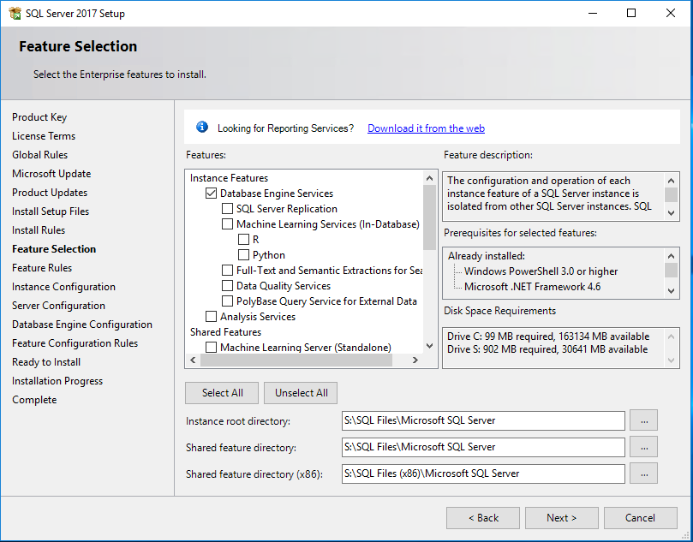
 | SQL SERVER 2017 Kurulum Adımları
1

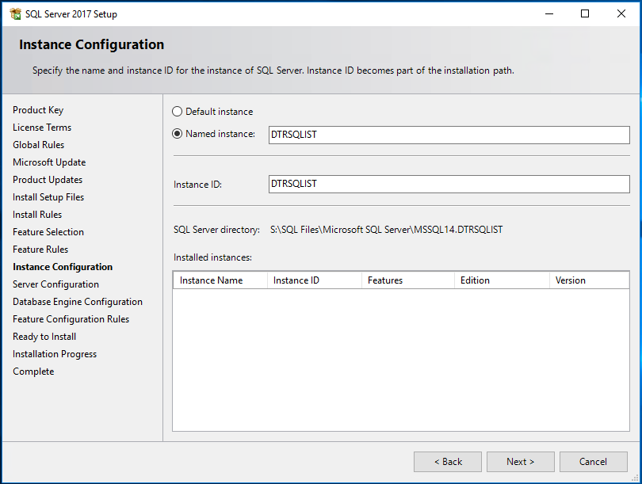
2

3 | Database Engine servis için tanımlanan domain user'a sağ'da policy ekranından "Perform volume maintenance tasks" ve "Lock pages in memory" izinleri verilmeli.
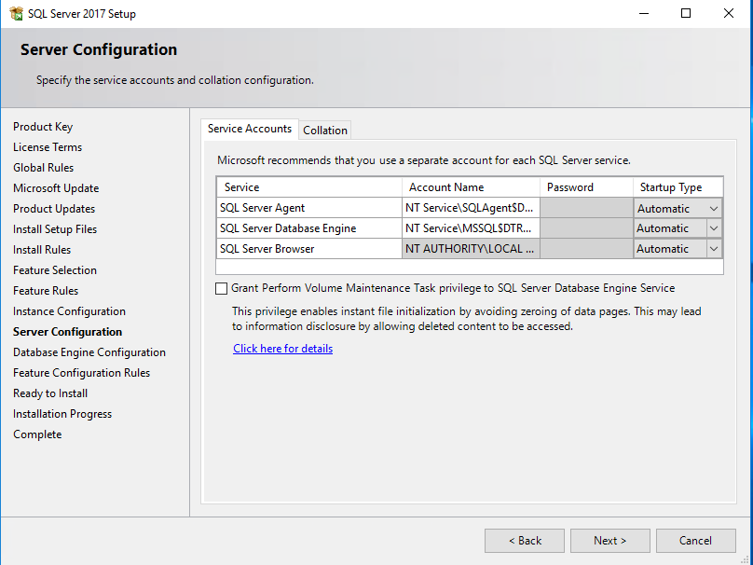
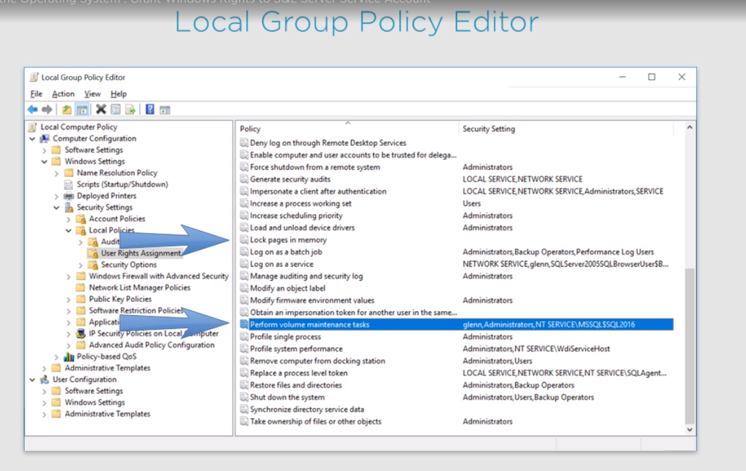

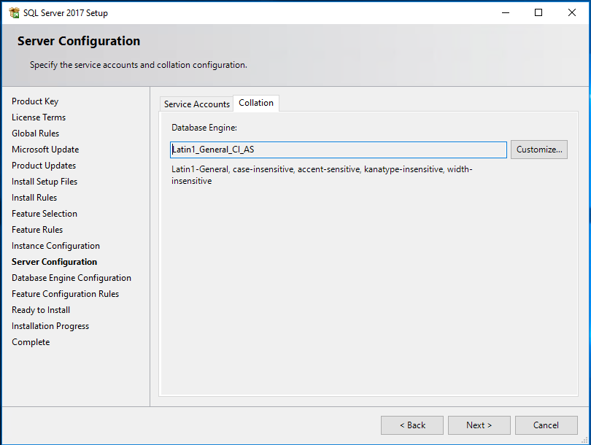
4

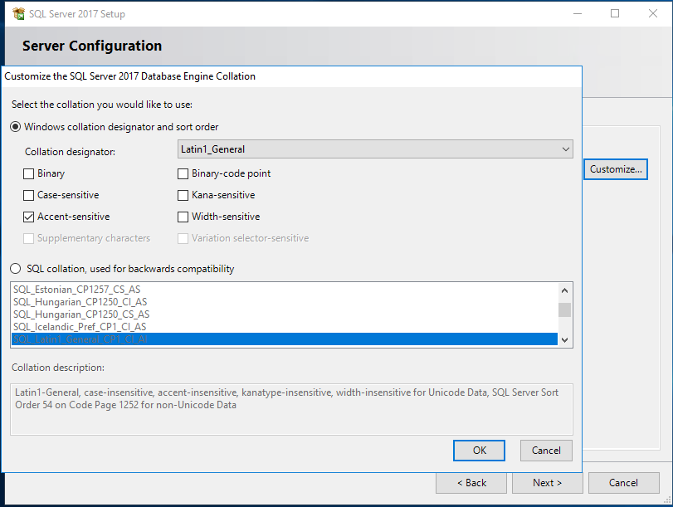
5

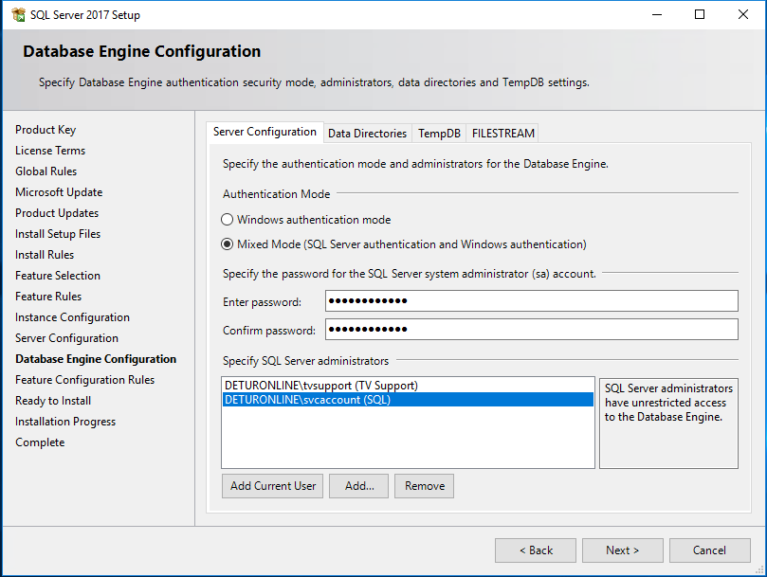
6

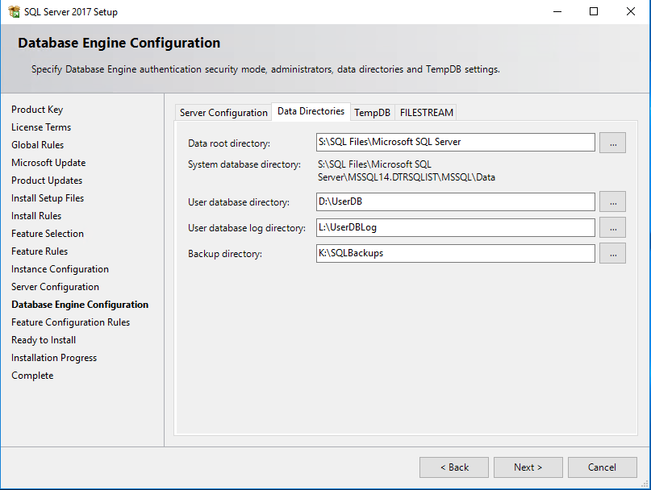
7

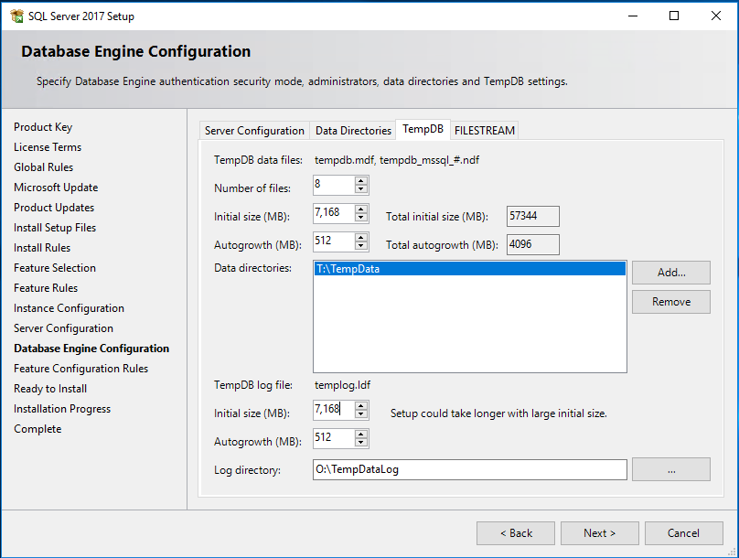
8

